ログイン
外部設計書 |  |  |  |  |  | チーム名
 |  |  |  |  |  | 画面名 |  |  |  |  | 作成者 |  |  | 更新者
 |  |  |  |  |  | システム名 |  |  |  |  | 作成日 |  |  | 更新日
 |  |  |  |  |  | 備考

 | 画面設計
 | 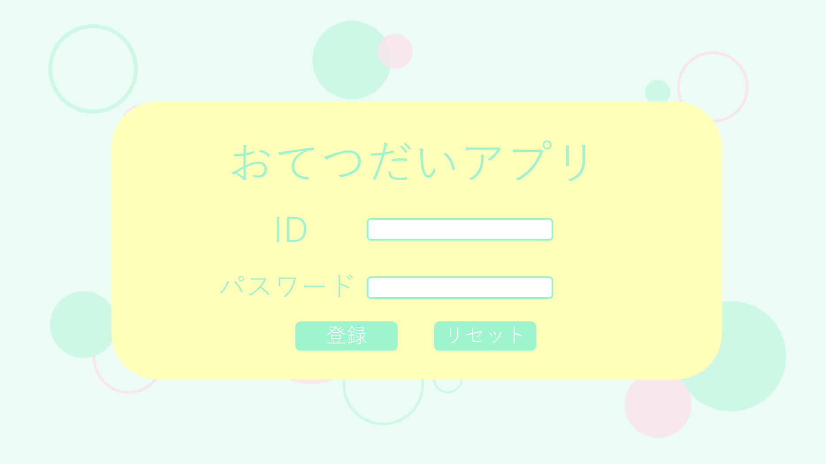

①

②

③
④

 | 機能設計
 |  | ページロード

 |  |  | 本画面ではページロード時の処理は無し。
 |  |  | ログイン画面用jspを表示する。

 |  | ③ログインボタン押下時

 |  |  | ボタン押下時、以下のエラーチェックを行う。
 |  |  | ログインIDとパスワードが入力されていない。
 |  |  |  | 「ログインIDとパスワードを入力してください!」というエラーメッセージを表示する。

 |  |  | 上記エラーが無い場合、以下のパスワードチェックを行う。
 |  |  | １.ログインIDとデータベースに保存されているパスワードを用いてusersテーブルを検索し、ヒットするかどうかをチェックする。

 |  |  | 上記チェックにて、1件ヒットした場合は「ホーム」画面に遷移する。
 |  |  | Result画面に遷移し、「IDまたはパスワードに間違いがあるよ」と表示する。

 | 項目定義書

 | No |  | 物理名 |  | 論理名 |  | 画面型 | データ型(Java) | min | max | DBテーブル | DBカラム | 備考
 |  | 1 | loginId |  | ログインID |  | button | String |  |  | users | user_id
 |  | 2 | password |  | パスワード |  | button | String |  |  | users | password
 |  | 3 | loginButton |  | ログインボタン |  | div |  |  |  |  |  | ③入力が間違っていた時、ダイアログボックス表示。
 |  | 4 | message |  | メッセージエリア |  | div | String |  |  |  |  | 初期表示時は非表示。空欄時、警告文表示。
 |  | 5 | dialog |  | ダイアログボックス

ホーム
外部設計書 |  |  |  |  | チーム名
 |  |  |  |  | 画面名 |  |  |  |  | 作成者 |  |  | 更新者
 |  |  |  |  | システム名 |  |  |  |  | 作成日 |  |  | 更新日
 |  |  |  |  | 備考

 | 画面設計

 | 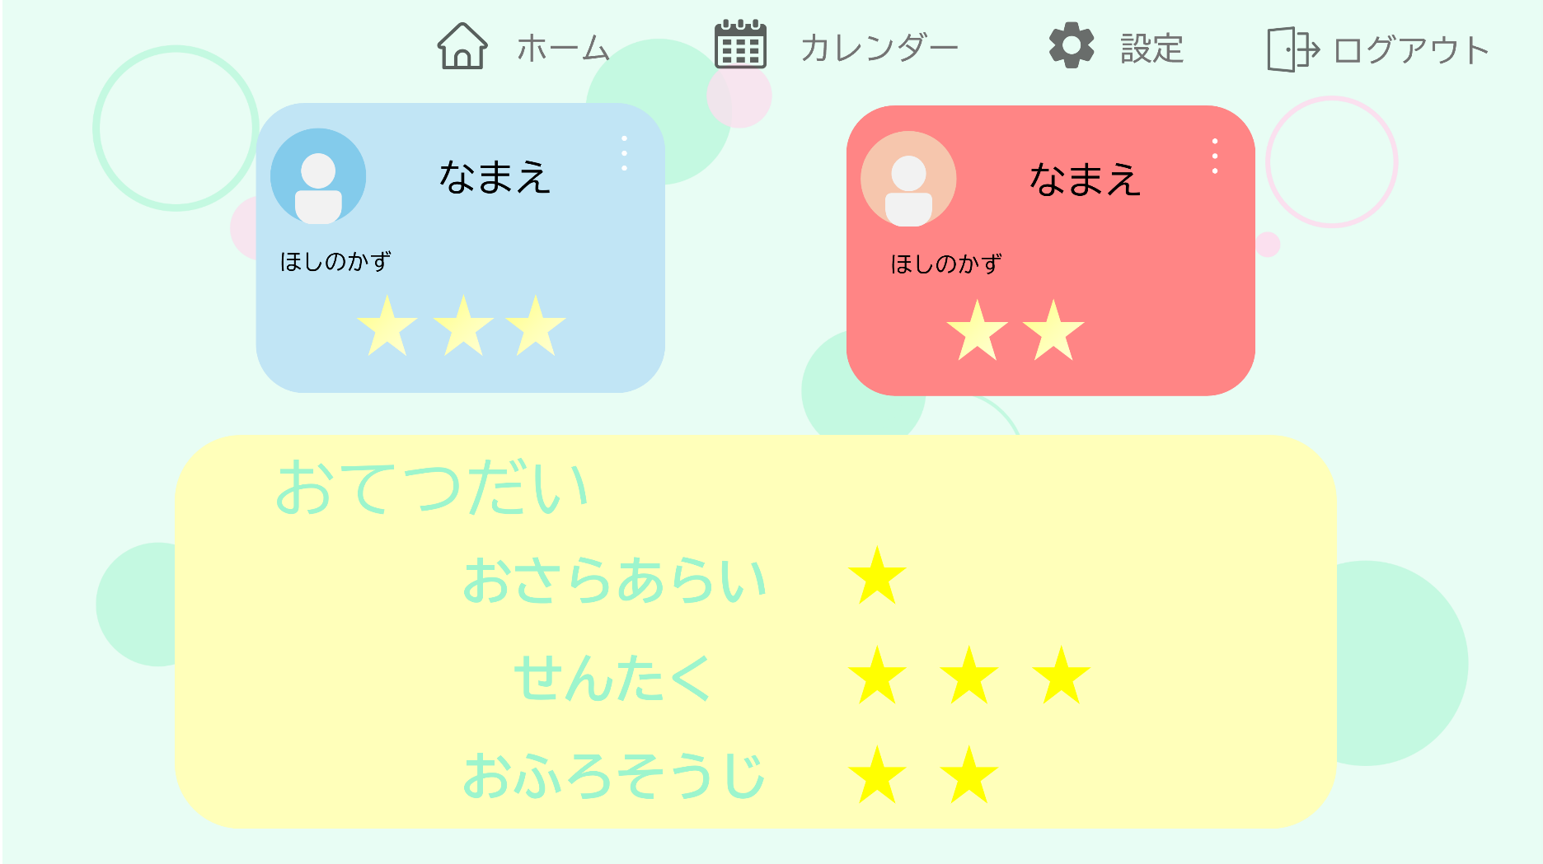

①
②
③
④

⑤
⑤
⑤

⑥

 | 機能設計
 |  | ①～④メニューバー
 |  | 設定、間取り、間取り設定、カレンダー、ログアウト画面に移動できる
 |  | 田中さんのメニューバーを参考に設計する

 |  | ⑤プロフィールボタン
 |  | 写真、名前、☆の取得数、親からのコメントが表示される
 |  | プロフィールの色が変更できる

 |  | ⑥項目表示
 |  | ユーザーが設定画面で家事を入力したものを反映する
 |  | お手伝い項目、やること、終わっているかの☑が入る

 |  | 日付更新
 |  | 項目表示部分の☑がすべて外れる。

 |  | ④ログアウト機能
 |  | 1クリックでログアウト可能にする。ポップアップで表示する。全ての画面で表示する。

 | 項目定義書

 | No |  | 物理名 | 論理名 |  | 画面型 | データ型(Java) | min | max | DBテーブル | DBカラム | 備考
 |  | 1 | profile | 子供の情報 |  | button | String |  |  | child | child_name | ⑤
 |  | 1.2 | age | 年齢 |  |  | String |  |  | child | child_age | 余力があれば実装。
 |  | 1.3 | picture | 写真 |  |  |  |  |  | child | child_picture | 余力があれば実装。
 |  | 1.4 | favorite | 好きなもの |  |  | String |  |  | child | child_favorite | 余力があれば実装。
 |  | 1.5 | school | 学校 |  |  | String |  |  | child | child_school | 余力があれば実装。
 |  | 2 | menu | メニューボタン |  | button |  |  |  |  |  | ①～④
 |  | 2.1 | setup | 設定ボタン |  | button
 |  | 2.2 | calender | カレンダーボタン |  | button
 |  | 2.3 | logout | ログアウトボタン |  | button
 |  | 3 | housework | 家事一覧 |  | pulldown | String |  |  | housework | housework_name | 家事の項目を確認できる。
 |  | 3.1 | housework_point | お手伝いポイント |  | pulldown | Integer | 1 | 3 | housework | housework_point | 家事の各ポイントを確認できる。
 |  | 4 | coment | 親のコメント |  |  | String |  |  | calender | coment | 今日の親のコメントが表示される
 |  | 4.1 | child_name | 子供の名前 |  |  | String |  |  | calender | name | コメントの対象になっている子供の名前

設定
外部設計書 |  |  |  |  | チーム名
 |  |  |  |  | 画面名 |  |  |  |  | 作成者 |  |  | 更新者
 |  |  |  |  | システム名 |  |  |  |  | 作成日 |  |  | 更新日
 |  |  |  |  | 備考

 | 画面設計

 | 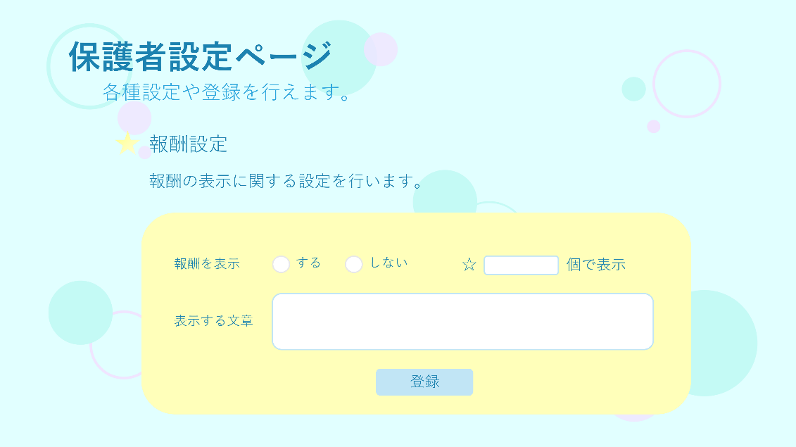 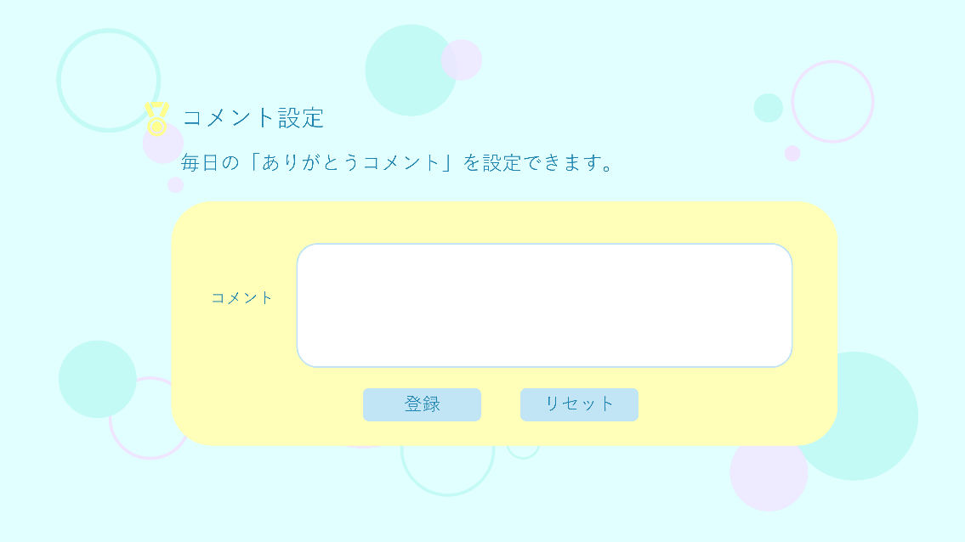  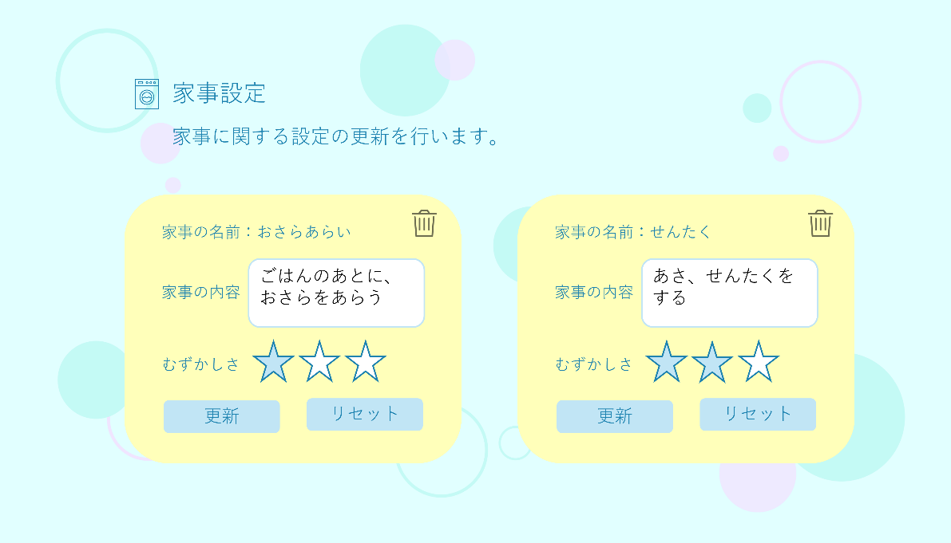 

 | 機能設計
 |  | ①家事設定
 |  | ホーム画面に表示される「項目」を設定することが出来る
 | 保留 | 一般的な家事については、プルダウン式で候補として表示する。
 |  | 家事を名刺一覧のように並べて、下に選択肢を作り、選びやすくする。
 | 保留 | 家庭ごとのオリジナル家事などは追加できるようにする。

 |  | ②難易度設定
 |  | 家事の項目ごとに☆１～☆３まで設定できる。

 |  | プロフィール設定、③報酬決定
 |  | プロフィールの新規登録で画像、名前、報酬設定の有無、報酬条件、報酬文章を設定する。
 |  | また、更新も可。

 |  | 報酬設定に関してはテキストボックスに内容を入力して、条件を達成したらホーム画面に表示させる。（☆二つでお菓子）

 |  | ④親のコメント記入
 |  | 一日一回、親が家事に対してのコメントができる。

 | 保留 | 暗証番号変更設定
 |  | ホーム画面にログインするためのIDとパスワード、親だけがログイン可能なページの暗証番号を変更できる。

 | 項目定義書

 | No |  | 物理名 | 論理名 |  | 画面型 | データ型(Java) | min | max | DBテーブル | DBカラム | 備考
 |  | 1 | housework | 家事一覧 |  | pulldown | String |  |  | housework | housework_name | ①家事の項目を編集・削除ができる。
 |  | 1.1 |  | 家事の内容 |  |  | String
 |  | 1.2 | regist_house | 家事登録ボタン |  | button
 |  | 2 | housework_point | お手伝いポイント |  | pulldown | Integer | 1 | 3 | housework | housework_point | ②家事の各ポイントを設定できる。
 |  | 3 |  | 報酬の内容 |  |  | String |  |  |  |  | ③
 |  | 3.1 | reward_set | 報酬設定 |  | pulldown | Integer
 |  | 3.2 |  | 報酬の有無 |  | radiobotton
 |  | 3.3 | message | メッセージエリア |  | div | String |  |  |  |  | 初期表示時は非表示。
 |  | 4.1 | comment_botton | 親のコメント登録ボタン |  | button |  |  |  |  |  | ④
 |  | 4.2 | comment_date | コメントする日付 |  |  | Integer |  |  | calender | date
 |  | 4.3 | child_name | コメントする日付子供の名前 |  |  | String |  |  | calender | name
 |  | 4.4 | comment | コメント |  |  | String |  |  | calender | coment
 |  | 6 | menu | メニューボタン |  | button
 |  | 6.1 | setup | 設定ボタン |  | button
 |  | 6.2 | calender | カレンダーボタン |  | button
 |  | 6.3 | logout | ログアウトボタン |  | button
 |  | 7 | name | 子供の名前 |  | button | String |  |  | child | child_name | 余力があれば実装。
 |  | 7.1 | age | 年齢 |  |  | String |  |  | child | child_age | 余力があれば実装。
 |  | 7.2 | picture | 写真 |  |  |  |  |  | child | child_picture | 余力があれば実装。
 |  | 7.3 | favorite | 好きなもの |  |  | String |  |  | child | child_favorite | 余力があれば実装。
 |  | 7.4 | school | 学校 |  |  | String |  |  | child | child_school | 余力があれば実装。
 |  | 7.5 | regist_child | 子供の登録ボタン |  | button |  |  |  |  |  | 余力があれば実装。

親のログイン
外部設計書 |  |  |  |  |  | チーム名
 |  |  |  |  |  | 画面名 |  |  |  |  | 作成者 |  |  | 更新者
 |  |  |  |  |  | システム名 |  |  |  |  | 作成日 |  |  | 更新日
 |  |  |  |  |  | 備考

 | 画面設計
 | 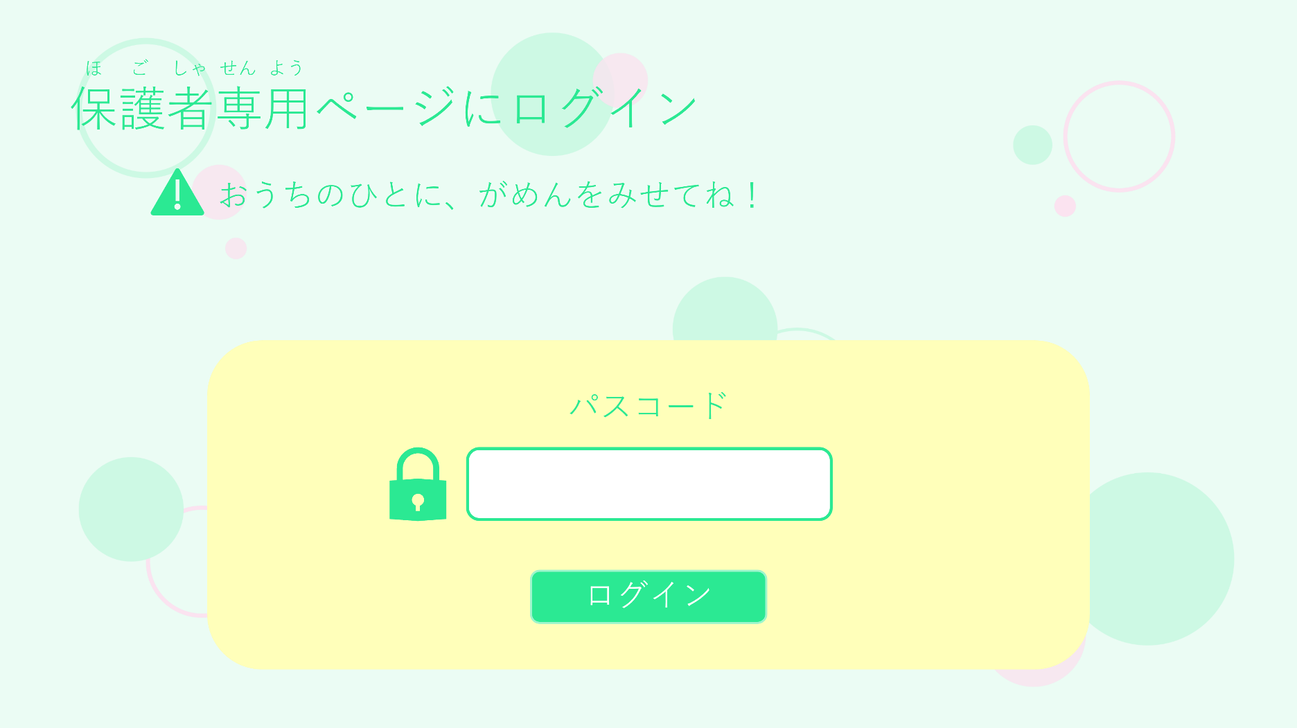

①

②

 | 機能設計
 |  | ページロード

 |  |  | 本画面ではページロード時の処理は無し。
 |  |  | ログイン画面用jspを表示する。

 |  | ②Goボタン押下時

 |  |  | ボタン押下時、以下のエラーチェックを行う。
 |  |  | １．暗証番号4桁が間違っている。
 |  |  |  | Result画面に飛び、「暗証番号が一致しません。」エラーを表示する。

 |  |  | 上記エラーが無い場合、以下の暗証番号チェックを行う。
 |  |  | ログイン時に、セッションスコープに保管したuserIdとデータベースに保存されている暗証番号を比較する。
 |  |  | 上記チェックにて、ヒットした場合は「設定」画面に遷移する。

 |  |  | ログインボタンを押すと、「設定」画面に移動する。

 | 項目定義書

 | No |  | 物理名 |  | 論理名 |  | 画面型 | データ型(Java) | min | max | DBテーブル | DBカラム | 備考
 |  | 1 | passcord |  | パスコード |  | button | String |  |  | parents | passcord
 |  | 2 | loginButton |  | ログインボタン |  | div |  |  |  |  |  | ②入力が間違っていた場合、ダイアログボックス表示。
 |  | 3 | message |  | メッセージエリア |  | div | String |  |  |  |  | 初期表示時は非表示。
 |  | 4 |  |  | ダイアログボックス

間取り
外部設計書 |  |  |  |  | チーム名
 |  |  |  |  | 画面名 |  |  |  |  |  | 作成者 |  |  | 更新者
 |  |  |  |  | システム名 |  |  |  |  |  | 作成日 |  |  | 更新日
 |  |  |  |  | 備考

①
 | 画面設計
 | 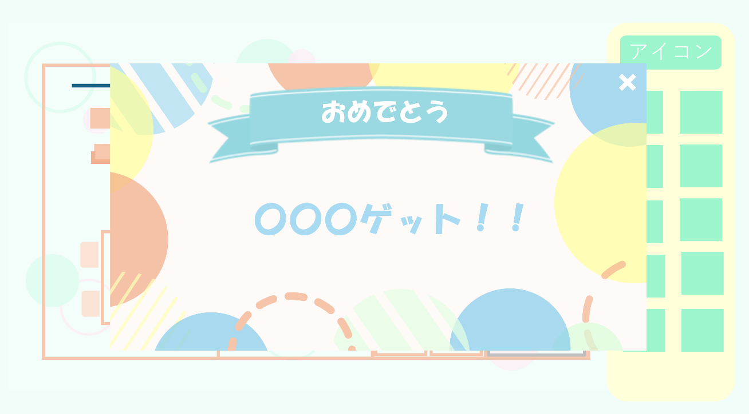 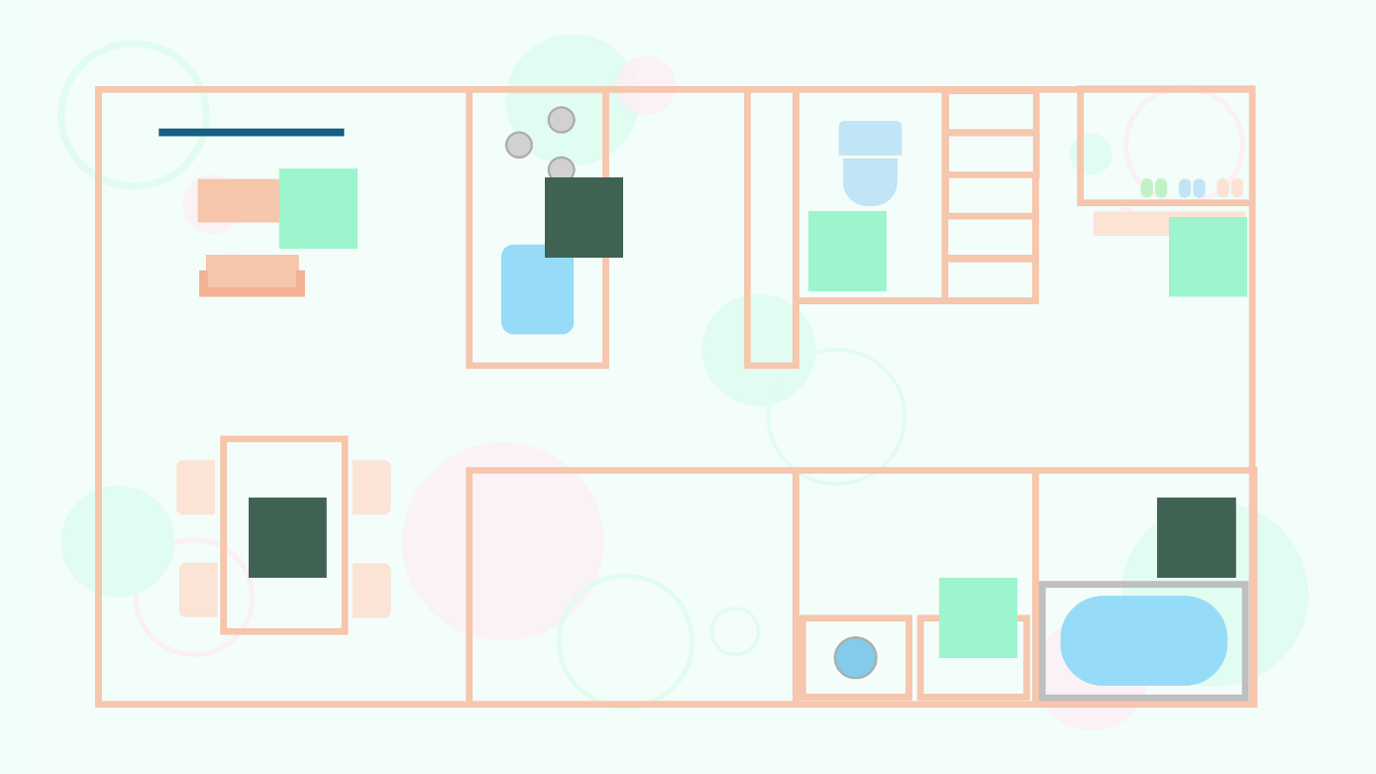

 | 機能設計
 |  | ①メッセージ表示
 |  | 間取り設定で選択した家事のアイコンを押して、終わらせたかのダイアログボックスで確認メッセージが表示される。
 |  | 達成したらメッセージが表示される。ex)よくできました！・おこづかいゲット！

 |  | ☆の追加機能
 |  | アイコンを押されたら、ホーム画面の☆の数が追加される。

 |  | ②家事をやったかどうかの区別できる機能
 |  | まだやっていない家事のアイコンの明るさはそのままで、終わった家事は暗くなる。

 |  | ホーム画面の残り家事の消去
 |  | アイコンを押したら、ホーム画面に表示されている家事の項目を消去する。

 | 項目定義書

 | No |  | 物理名 | 論理名 |  | 画面型 |  | データ型(Java) | min | max | DBテーブル | DBカラム | 備考
 |  | 1 | menu | メニューボタン |  | button
 |  | 1.2 | setup | 設定ボタン |  | button
 |  | 1.3 | calender | カレンダーボタン |  | button
 |  | 1.4 | logout | ログアウトボタン |  | button
 |  | 2 | illust_botton | 家事イラストボタン |  | button |  |  |  |  | calender | date,point | ②獲得した星の数をcalenderテーブルに保存
 |  | 3 | reward | 報酬のポップアップ |  |  |  |  |  |  |  |  | ①普段は表示されていない。
 |  | 3.1 | reward_close | ポップアップを閉じるボタン |  |  | button |  |  |  |  |  | ポップアップを閉じるボタン

間取り設定
外部設計書 |  |  |  |  | チーム名
 |  |  |  |  | 画面名 |  |  |  |  | 作成者 |  |  | 更新者
 |  |  |  |  | システム名 |  |  |  |  | 作成日 |  |  | 更新日
 |  |  |  |  | 備考

 | 画面設計

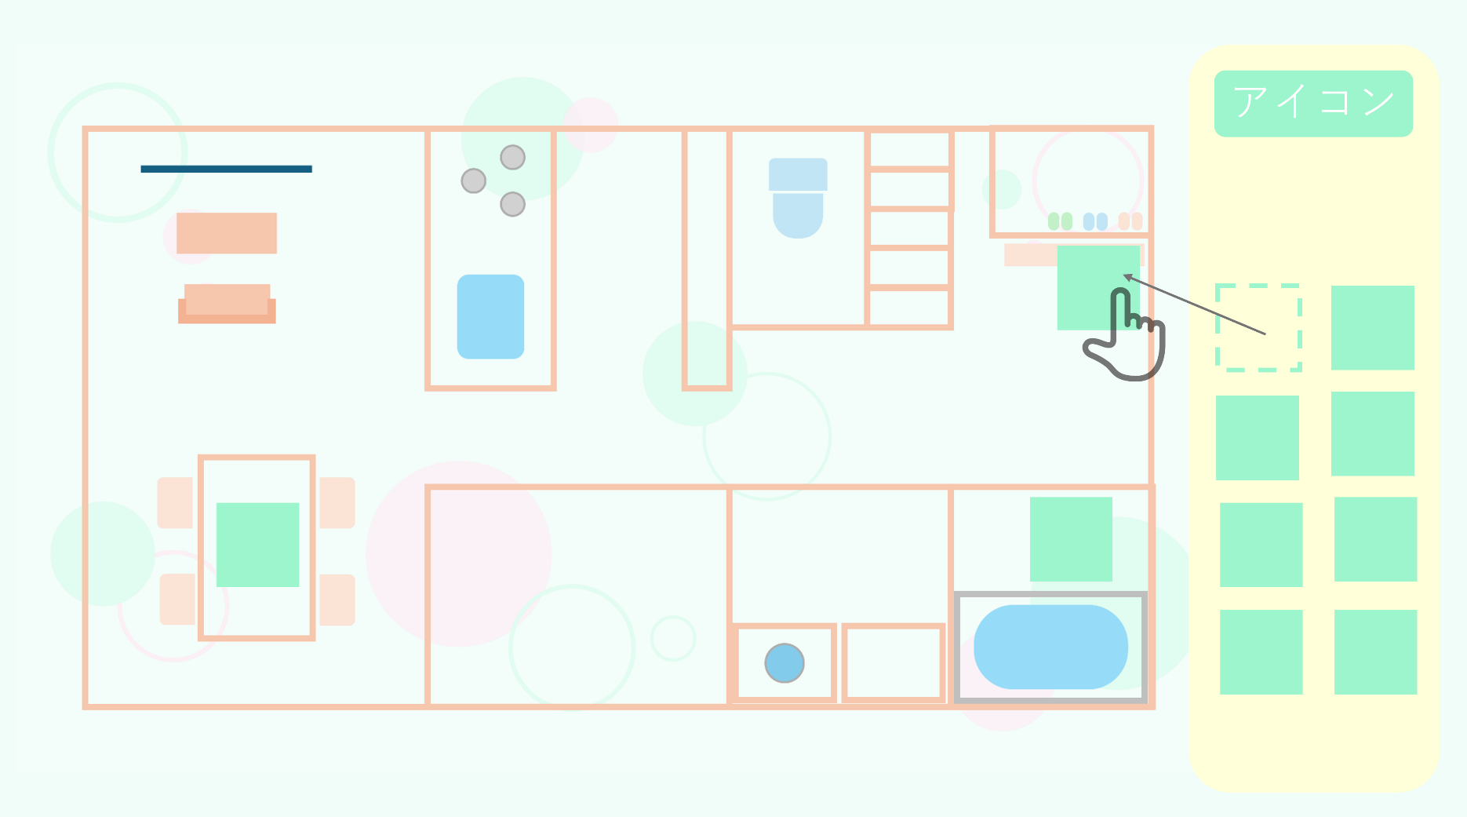

①

 | 機能設計
 |  | ①アイコン配置設定
 |  | 間取り図の横に掃除などのアイコンがあり、ドラッグで好きなように配置できる。
 |  | 不動産の間取り図のようなデザインで配置のしやすさと位置の把握ができる。
 |  | 決定ボタンを押すと座標が登録され、子供が触る間取り画面に遷移する。

 | 項目定義書

 | No |  | 物理名 | 論理名 |  | 画面型 | データ型(Java) | min | max | DBテーブル | DBカラム | 備考
 |  | 1 | menu | メニューボタン |  | button
 |  | 1.2 | setup | 設定ボタン |  | button
 |  | 1.3 | calender | カレンダーボタン |  | button
 |  | 1.4 | logout | ログアウトボタン |  | button
 |  | 2 | housework | 家事一覧 |  | pulldown | String |  |  | housework | housework_name | ①表示したい家事を選択
 |  | 2.1 | illust_display | 家事イラスト表示ボタン |  | botton |  |  |  | housework | housework_illust | 選択した家事のイラストを表示するボタン
 |  | 2.2 | illust_reset | 家事イラストリセットボタン |  | botton |  |  |  |  |  | 表示した家事イラストをリセットできるボタン
 |  | 3 | complete | 家事配置完了ボタン |  | botton |  |  |  |  |  | 家事の配置を保存するボタン

カレンダー
外部設計書 |  |  |  |  | チーム名
 |  |  |  |  | 画面名 |  |  |  |  | 作成者 |  |  | 更新者
 |  |  |  |  | システム名 |  |  |  |  | 作成日 |  |  | 更新日
 |  |  |  |  | 備考

 | 画面設計
 | 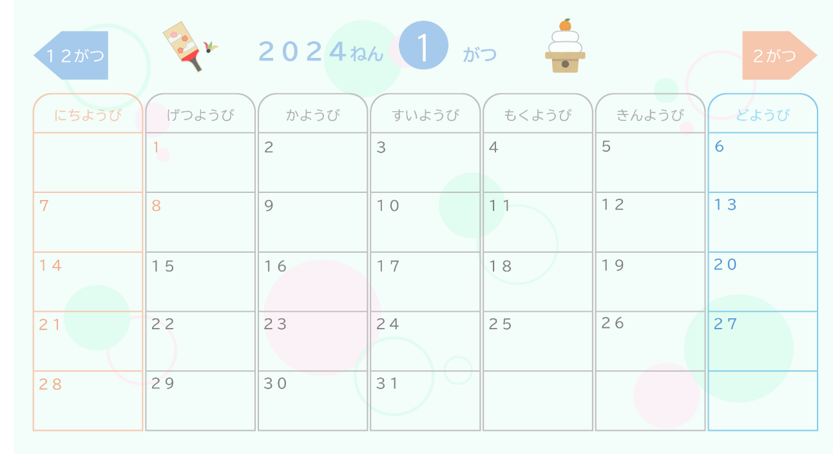 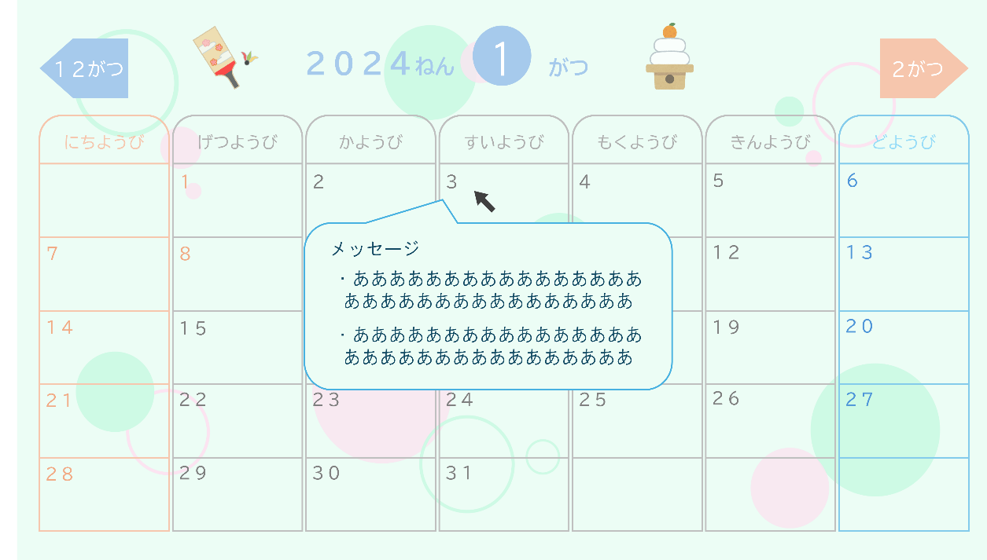

①

 | 機能設計
 |  | カレンダー表示
 |  | 自作カレンダーを表示し、達成度確認を行える。
 |  | 月が替わるごとにイラストが変化する。
 |  | ①達成度表示
 | 保留 | カレンダーの日にちをマウスでかざすと、ポップアップで☆の数と名前が表示される。
 |  | その下に親からのコメントを表示する。

 | 項目定義書

 | No |  | 物理名 | 論理名 |  | 画面型 | データ型(Java) | min | max | DBテーブル | DBカラム | 備考
 |  | 1 | menu | メニューボタン |  | button
 |  | 1.2 | setup | 設定ボタン |  | button
 |  | 1.3 | calender | カレンダーボタン |  | button
 |  | 1.4 | logout | ログアウトボタン |  | button
 |  | 2 | calender_display | カレンダーの表示 |  |  |  |  |  | calender | date | ①マウスオーバーの動作は余力があれば実装。
 |  | 2.1 | calender_display | カレンダーの表示 |  |  |  |  |  | calender | point
 |  | 2.2 | calender_display | カレンダーの表示 |  |  |  |  |  | calender | comment

